信用交易
融资融券市场交易数据统计(2024-06-18)

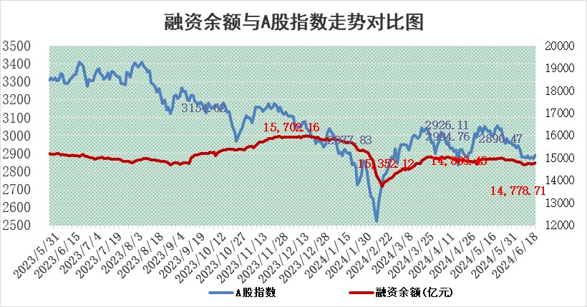
标的证券 | 融资融券余额（亿元） | 融资余额（亿元） | 融券余额（亿元） | 融资买入额（亿元） | 融资融券规模变化（亿元） | 融资余额增幅(‰) | 融券余额增幅(%)
统计数据 | 15,117.91 | 14,778.71 | 328.34 | 645.13 | 27.90 | 2.04 | -0.62

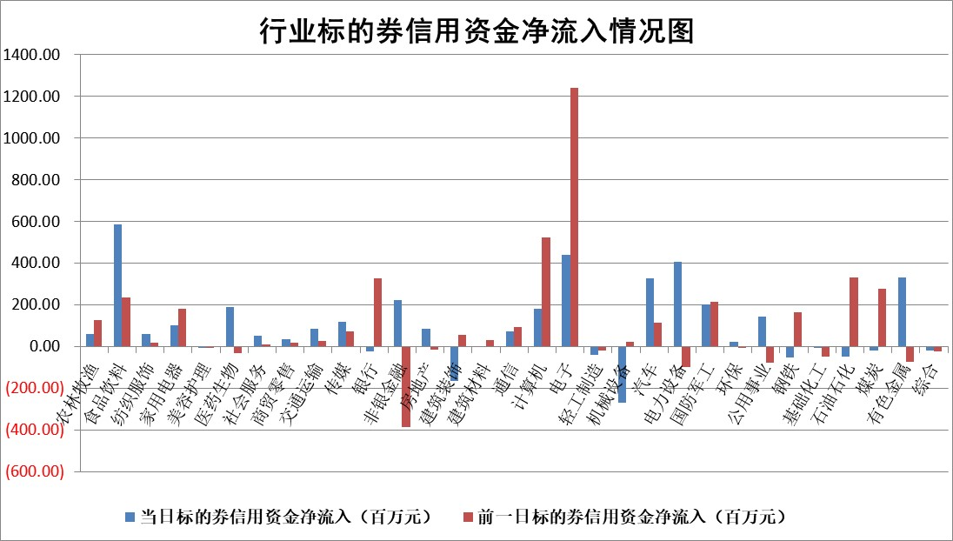

 |  |  |  |  |  |  |  | 2

 |  |  |  |  |  |  |  | 5
标的基金代码 | 标的基金简称 | 融资余额/市值(%) | 融资余额增幅(%) | 融资买入额/成交金额(%) | （融资余额净增额-融券余额净增额）/市值(‱) | 融券余额降幅(%) | ABS[（融资余额净增额-融券余额净增额）/市值净增额-1](%)
159902 | 华夏中小板ETF | 1.33 | 0.70 | 0.16 | 0.91 | -0.40 | 97.70
159915 | 易方达创业板ETF | 1.79 | 2.66 | 9820.24 | 4.63 | -0.51 | 89.73
159919 | 嘉实沪深300ETF | 0.66 | -0.43 | 1.97 | -0.03 | 5.92 | 100.13
159920 | 华夏恒生ETF | 41.48 | 0.00 | 17.54 | -0.17 | 0.09 | 98.16
159922 | 嘉实中证500ETF | 0.55 | -3.55 | 28.08 | 11.19 | 10.78 | 73.40
159925 | 南方沪深300ETF | 0.14 | 29.20 | 3.46 | 57.69 | 100.00 | 58.21
159928 | 消费ETF | 1.03 | -2.47 | 2.85 | -2.67 | -2.99 | 97.83
159934 | 易方达黄金ETF | 88.00 | -0.19 | 7.55 | -17.14 | 0.00 | 279.23
159939 | 全指信息技术ETF | 0.65 | -1.12 | 36.21 | -0.74 | 0.00 | 100.92
159940 | 全指金融地产ETF | 0.11 | -4.45 | 0.00 | -0.49 | 0.00 | 100.90
159995 | 半导体芯片ETF | 2.30 | 0.75 | 115.78 | 1.73 | 0.20 | 100.00
159997 | 天弘中证电子ETF | 1.97 | 0.65 | 4.32 | 1.27 | -0.67 | 98.09
159998 | 天弘中证计算机主题ETF | 0.55 | -3.35 | 0.08 | -2.20 | -1.75 | 101.28
510050 | 华夏上证50ETF | 4.09 | -1.49 | 417.60 | -7.16 | -50.66 | 111.66
510180 | 华安上证180ETF | 0.46 | -0.63 | 1.24 | -0.32 | -8.89 | 101.49
510880 | 华泰柏瑞红利ETF | 0.34 | -3.18 | 2.59 | -1.11 | -1.11 | 103.52
510900 | 易方达恒生H股ETF | 52.04 | -0.16 | 6.32 | -8.17 | 0.00 | 153.31
511010 | 5年期国债ETF | 6.54 | 0.46 | 0.13 | 2.98 | 0.00 | 9.95
511380 | 可转债及可交换债券ETF | 3.21 | -0.66 | 34.88 | -2.14 | -0.12 | 102.33
512000 | 全指证券ETF | 8.84 | -0.56 | 24.08 | -7.21 | -43.42 | 111.65
512010 | 沪深300医药卫生ETF | 6.46 | 1.71 | 119.36 | 16.09 | 20.12 | 121.14
512070 | 沪深300非银ETF | 2.35 | 0.72 | 412.51 | 1.42 | -4.63 | 98.35
512400 | 南方中证申万有色金属ETF | 1.72 | 1.51 | 1.03 | 2.19 | -1.64 | 93.53
512580 | 广发中证环保产业ETF | 1.15 | -1.19 | 0.04 | -1.39 | -0.11 | 112.87
512660 | 国泰中证军工ETF | 2.64 | 0.34 | 12.03 | 1.29 | 1.53 | 98.74
512800 | 华宝中证银行ETF | 12.17 | -0.36 | 1.30 | -4.57 | -0.68 | 86.94
512980 | 广发中证传媒ETF | 1.69 | 5.54 | 957.89 | 8.91 | 0.28 | 65.93
515030 | 华夏中证新能源汽车ETF | 2.43 | -2.16 | 4.44 | -9.64 | -42.83 | 95.04
515050 | 华夏中证5G通信主题ETF | 0.92 | -0.39 | 11.96 | -0.61 | -2.74 | 100.44
515070 | 华夏中证人工智能ETF | 2.78 | -6.65 | 4.49 | -20.80 | -1.58 | 149.47
标的股票比较指标 |  | 融资余额/流通A股市值(%) | 融资余额增幅(%) | 融资买入额/成交金额(%) | （融资余额净增额-融券余额净增额）/流通A股市值(‱) | 融券余额降幅(%) | ABS[（融资余额净增额-融券余额净增额）/流通A股市值净增额-1](%)
前十名标的个股 |  | 仁东控股 | 万祥科技 | 华兰股份 | 锴威特 | 中银绒业 | 同飞股份
 |  | 雅博股份 | 许继电气 | 北辰实业 | 美信科技 | 中南文化 | 许继电气
 |  | 纽泰格 | 盛科通信 | 安阳钢铁 | 万祥科技 | 安道麦A | 金禄电子
 |  | 中研股份 | 老凤祥 | 中国黄金 | 久盛电气 | 斯菱股份 | 德赛电池
 |  | 容百科技 | 锴威特 | 金开新能 | 康希通信 | 中信金属 | 胜宏科技
 |  | 福星股份 | 平高电气 | 迈为股份 | 金禄电子 | 永冠新材 | 中颖电子
 |  | 宝鹰股份 | 久盛电气 | 力量钻石 | 辰奕智能 | 美诺华 | 兴森科技
 |  | 东方通 | 金禄电子 | 集友股份 | 亚华电子 | 中联重科 | 神州信息
 |  | 沃森生物 | 涛涛车业 | 轻纺城 | 中亦科技 | 传化智联 | 思泉新材
 |  | 数码视讯 | 辰奕智能 | 正海生物 | 盛科通信 | 川金诺 | 德必集团
后十名标的个股 |  | 锦州港 | 神马电力 | 普利制药 | 邵阳液压 | 盛科通信 | 快可电子
 |  | 中泰化学 | 邵阳液压 | 威创股份 | 九联科技 | 三生国健 | 香溢融通
 |  | 特发信息 | 屹通新材 | 东旭光电 | 兴欣新材 | 佰维存储 | 金开新能
 |  | 海峡创新 | 五洲交通 | 东旭蓝天 | 泰祥股份 | 中巨芯 | 神州泰岳
 |  | 傲农生物 | 金盘科技 | 锦州港 | 信音电子 | 中国电建 | 雪祺电气
 |  | 超华科技 | 九联科技 | 中泰化学 | 香农芯创 | 赣粤高速 | 耐科装备
 |  | 华微电子 | 北方华创 | 特发信息 | 江苏北人 | 振华股份 | 豫能控股 | ;
 |  | 证通电子 | 泰祥股份 | 海峡创新 | 天承科技 | 广钢气体 | 深桑达A
 |  | 爱康科技 | 宁沪高速 | 傲农生物 | 晶华微 | 海晨股份 | 中科蓝讯
 |  | 长江健康 | 兴欣新材 | 超华科技 | 川金诺 | 华虹公司 | 昀冢科技
说明：1.以上普通交易数据和信用交易数据皆以交易日收盘后数据为基准；2.上述标的证券总数据只计算标的证券市场总数据，不包括从标的证券中调出去标的证券数据，所以与交易所公布的总值略有不同； 3.上述行业采用申万一级行业分类；4.以上标的基金和标的个股中比较的6个指标值中：前5个（从左至右）为正向指标，值越大排名越靠前；第6个为逆向指标，值越小，排名越靠前；5.第6个指标中ABS[]表示求绝对值，其主要用于考量信用资金相对净流入对股价相对净变化的贡献程度；6.数据来源：wind，交易所。

 | 证券代码 | 新增融资余额 | 融资买入额 | 融资买入增幅前10
远大智能 | 002689 | 28175353 | 42268582 | 199%
亚太股份 | 002284 | 21555247 | 34242865 | 82%
赛诺医疗 | 688108 | 72122899 | 101076547 | 78%
湖南发展 | 000722 | 66023557 | 137112987 | 75%
柘中股份 | 002346 | 14584119 | 36845980 | 58%
国城矿业 | 000688 | 24683149 | 48240585 | 54%
兆新股份 | 002256 | 1985058 | 4066269 | 52%
凯美特气 | 002549 | 33806472 | 61340055 | 52%
华昌达 | 300278 | 13474542 | 19303225 | 48%
新华联 | 000620 | 27311937 | 39201759 | 43%

 | 证券代码 | 新增融资余额 | 融资买入额 | 融资买入增幅前10
兔宝宝 | 002043 | 73310337 | 89923983 | 334%
捷昌驱动 | 603583 | 26026415 | 31686727 | 262%
湘财股份 | 600095 | 94196837 | 132280449 | 252%
中谷物流 | 603565 | 49103883 | 60098371 | 234%
中青宝 | 300052 | 24215352 | 31377809 | 98%
顾家家居 | 603816 | 138518545 | 188424210 | 78%
喜临门 | 603008 | 31503289 | 48351944 | 77%
财信发展 | 000838 | 10831830 | 17666790 | 74%
苏州银行 | 002966 | 10578096 | 19143736 | 72%
金诚信 | 603979 | 23858538 | 36098133 | 60%

